Определения
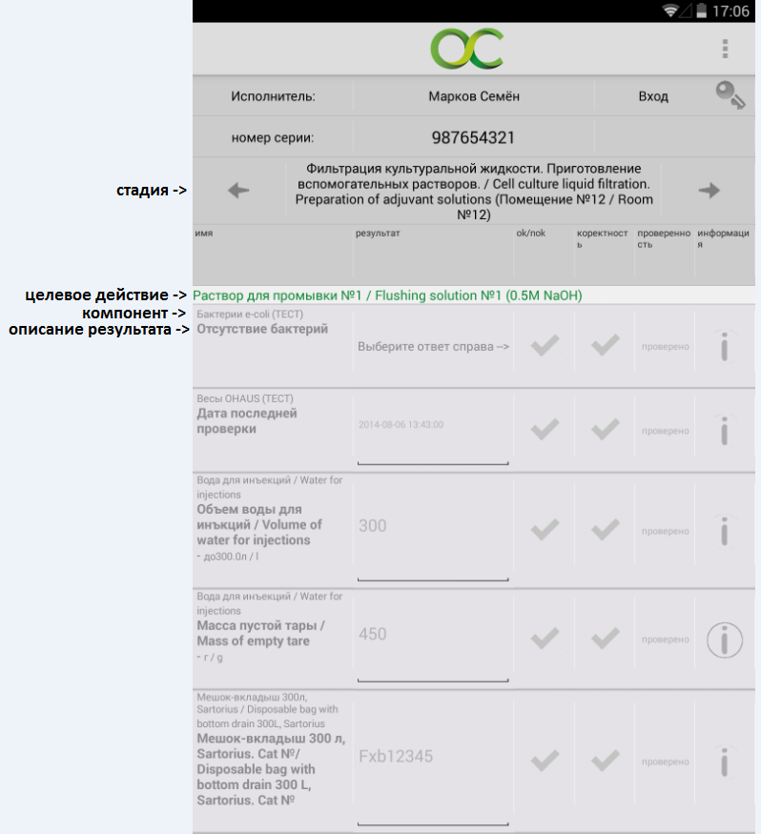
Стадия | Описание стадии | Целевое действие | Компонент | Описание результата | Параметр | Минимум | Максимум | Единицы измерения | Тип результата | Количество знаков после запятой

 |  |  |  | Отличия колонок "описания результата" и "Параметр": В большинстве случаев одинаковы. Однако, в приложении и в отчёте будет выводится связка компонент -> описание результата. Параметр НИГДЕ фигурировать не будет. Это техническая инфорамация. |  |  | Скриншот приложения:

